상품제안서
[iLAB] 아이랩 링 크래들 미니 팬 | 상품코드: F29820

 |  |  | 02-412-0044 | www.easy1.co.kr
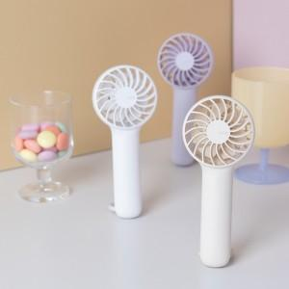

【상세/제작정보】 | * 색상 : 화이트, 베이지, 라벤더 * 정격 전압 : 5V 1A * 소비 전력 : 5W * 배터리 용량 : 1200mAh * 충전시간 : 약 2시간 * 사용시간 : 약 2~7시간 * 소재 : ABS외 * 사이즈 : 64 x 41 x 148 mm / 99g * 구성 : 본체, C타입 충전케이블

【인쇄/포장옵션】 | 레이저 / 개별 종이케이스

【공급단가】 | 수량 | 20~
*VAT별도 | 화이트
 | 베이지
 | 라벤더

【상품 URL】 | https://easy1.co.kr:443/src/goods_detail.php?gdno=29820

